Hoja1
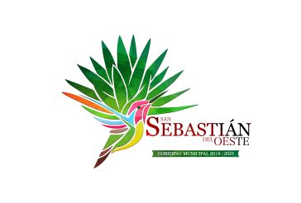
Municipio de San Sebastian del Oeste, Jalisco
Formato del ejercicio y destino de gasto federalizado y reintegros
Al Ejercicio 2021 Trimestre 1
Programa o Fondo | Destino de los Recursos | Ejercicio |  | Reintegro
 |  | DEVENGADO | PAGADO
FONDO DE INFRAESTRUCTURA SOCIAL MUNICIPAL | VARIAS OBRAS DE INFRAESTRUCTURA | $2,677,657.68 | $2,677,657.68 | $-
FONDO DE FORTALECIMIENTO | SEGURIDAD PUBLICA Y ALUMBRADO PUBLICO | $663,607.43 | $663,607.43 | $-

